关系图
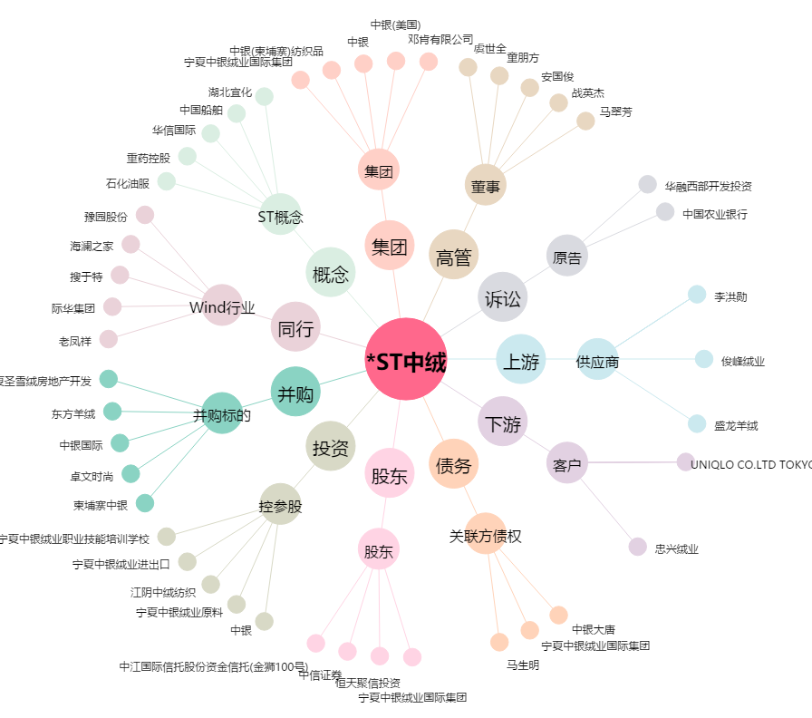
*ST中绒[000982.SZ] - 关系概览图

